상품제안서
포켓 엣지 손난로 보조배터리 5200mAh | 상품코드: F11403

 |  |  |  |  |  |  | 02-412-0044 | www.easy1.co.kr
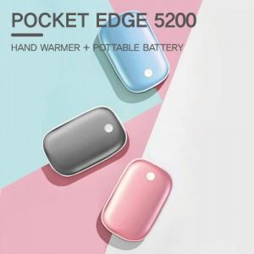

【상세/제작정보】 | ★5pin -> C타입 케이블로 교체되었습니다.

【인쇄/포장옵션】 | 레이저 / 포장지포장

【공급단가】 | 수량 | 50~ | 100~ | 300~ | 1,000~ | 2,000~
*VAT별도 | 단가 | 14,170원 | 13,650원 | 13,120원 | 12,600원 | 12,280원

【상품 URL】 | http://www.easy1.co.kr/src/goods_detail.php?gdno=11403

